상품제안서
송월 호텔용 타이탄 190g 3P 타올세트 | 상품코드: F17532

 |  |  |  |  |  |  | 02-412-0044 | www.easy1.co.kr
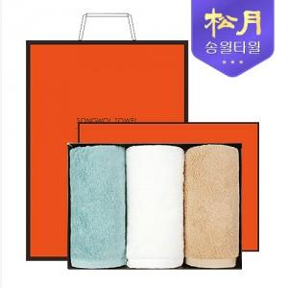

【상세/제작정보】 | - 케이스/쇼핑백 포함 ★ 자수인쇄는 디자인 및 글자수에 따라 추가비용이 발생합니다.

【인쇄/포장옵션】 | 실크, 자수 / 포장지포장

【공급단가】 | 수량 | 100~ | 300~ | 500~ | 1,000~ | 3,000~
*VAT별도 | 단가 | 17,980원 | 17,310원 | 16,650원 | 15,980원 | 15,580원

【상품 URL】 | https://dev.easy1.co.kr:443/src/goods_detail.php?gdno=17532

